発注・施工
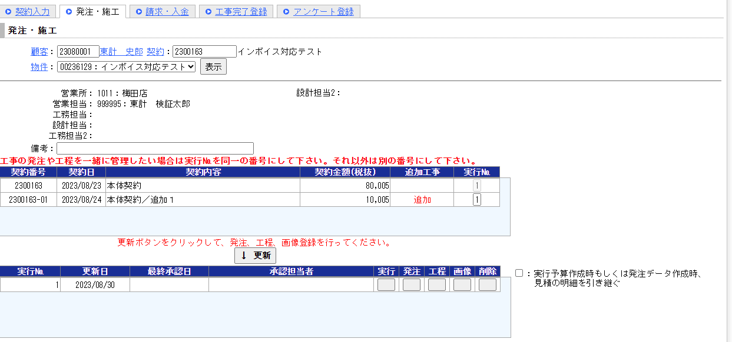

「免税加算額」行を追加。
F082.発注金額_控除不可金額を集計して表示。
※M001.免税時消費税控除不可額原価計算が’1’の場合のみ表示。

発注大工種
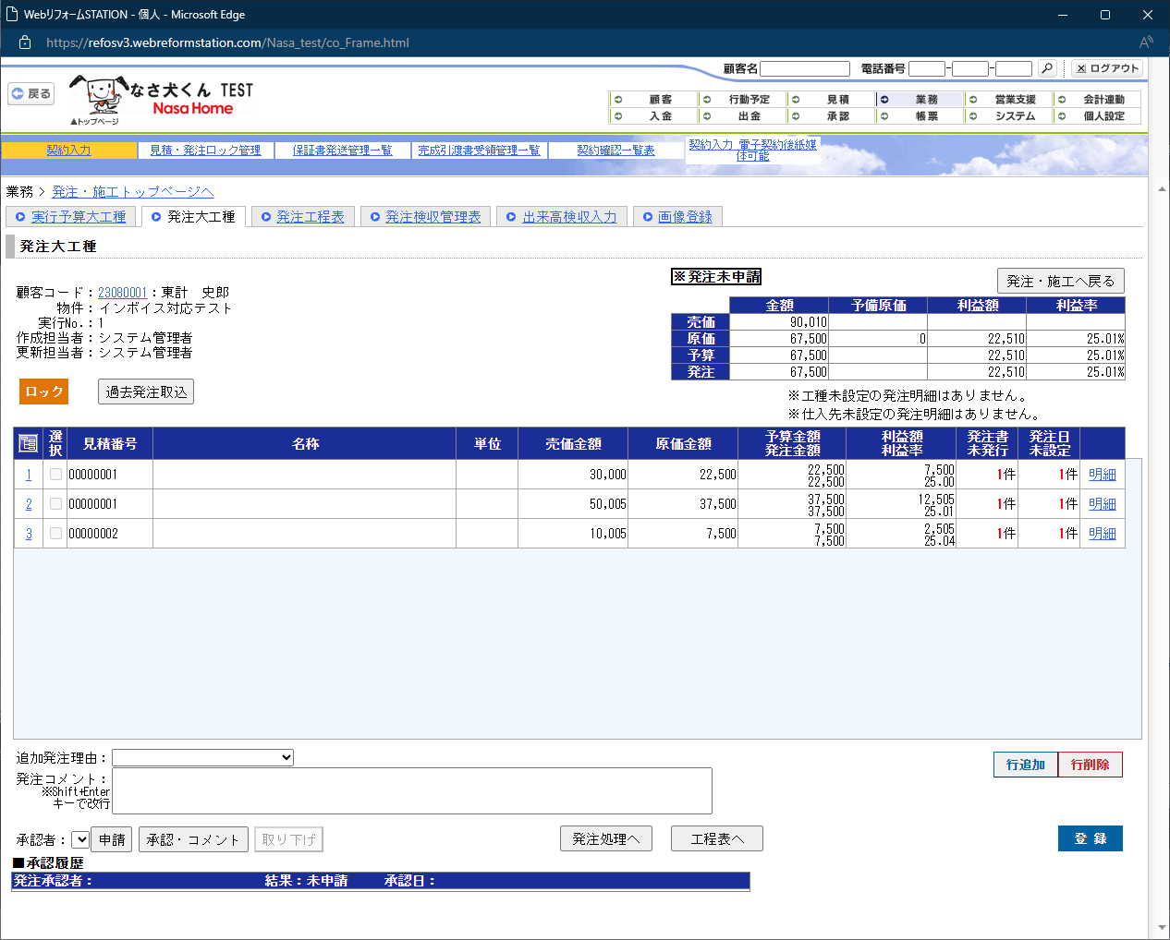

「免税加算額」列を追加。
F082.発注金額_控除不可金額を集計して表示。
※M001.免税時消費税控除不可額原価計算が’1’の場合のみ表示。

発注小工種
「免税加算額」列を追加。
F082.発注金額_控除不可金額を集計して表示。
※M001.免税時消費税控除不可額原価計算が’1’の場合のみ表示。

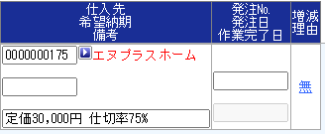

「免税加算額」列を追加。
F082.発注金額_控除不可金額を集計して表示。
※M001.免税時消費税控除不可額原価計算が’1’の場合のみ表示。

発注検収管理表
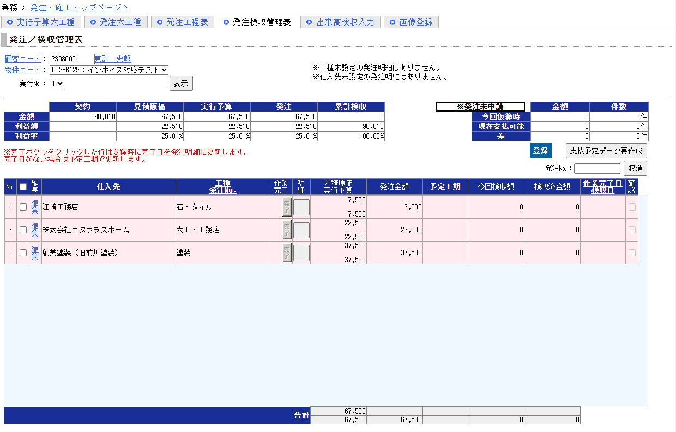
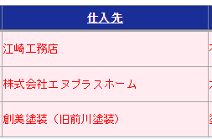
「免税加算額」列を追加。
F082.発注金額_控除不可金額を集計して表示。
※M001.免税時消費税控除不可額原価計算が’1’の場合のみ表示。

落成一覧
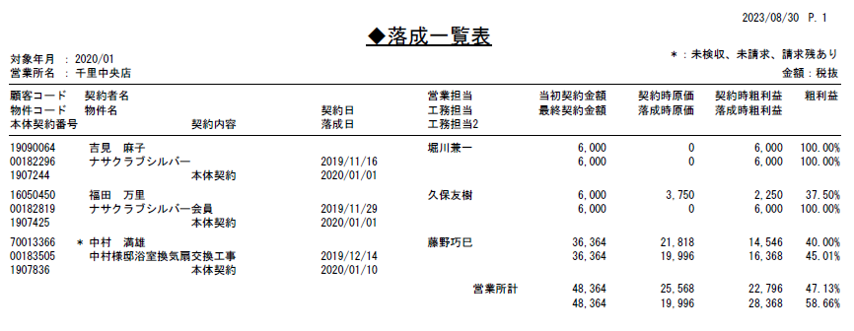
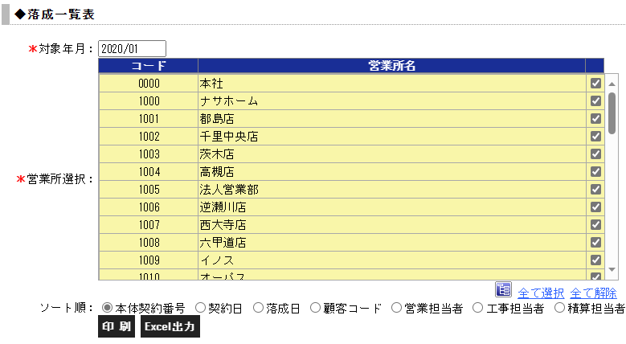

「落成時原価」にF082.発注金額_控除不可金額を含めて集計して表示。
※M001.免税時消費税控除不可額原価計算が’1’の場合のみ計算処理を変更
※上記に伴い「落成時粗利益」、「粗利益(下段)」にも反映されること。
※Excel出力側も同様の修正を行う。

